○月分
食材費、使用料及び賃借料、消耗品費、ボランティア謝金、保険料、食品衛生責任者養成講習会の受講料から選択
こども食堂等による地域づくり推進事業補助金 領収書等貼付台紙
 |  | （令和 年 月 日開催分）
領収書添付欄 |  |  | 品目 | 金額（円） | 区分

区分は必ずプルダウンより選択してください。
 | 対象経費について抜き出して記入してください。

各品目内訳が消費税込の場合はそのまま記載してください。各品目内訳が消費税抜きの場合もそのまま税抜きの額で記載し、消費税は別で足してください。
詳しくは記入例をご参照ください。

行が足りなくなったら適宜追加してください。

 |  |  | 合計 | 0 | 円

1枚目で貼りきれなかったレシートはこちら２枚目以降をお使いください。４枚に収まらない場合は適宜追加してください。
 |  |  | 区分別計（円） |  | ←計算式が入ってますので入力しないでください。
 |  |  | 食材費計 | 0
 |  |  | 使用料及び 賃借料計 | 0
 |  |  | 消耗品費計 | 0
 |  |  | ボランティア謝金計 | 0
 |  |  | 保険料計 | 0
 |  |  | 食品衛生責任者養成講習会の受講料計 | 0
 |  |  | 合計 | 0 | ○
こども食堂等による地域づくり推進事業補助金 領収書等貼付台紙
 |  | （令和 年 月 日開催分）
領収書添付欄

こども食堂等による地域づくり推進事業補助金 領収書等貼付台紙
 |  | （令和 年 月 日開催分）
領収書添付欄

こども食堂等による地域づくり推進事業補助金 領収書等貼付台紙
 |  | （令和 年 月 日開催分）
領収書添付欄

記入例
食材費、使用料及び賃借料、消耗品費、ボランティア謝金、保険料、食品衛生責任者養成講習会の受講料から選択
せんとくんの
八百屋
領収日：2023年7月3日
にんじん１５本 税抜 1,185円
たまねぎ５袋 税抜 ９９５円
じゃがいも５袋 税抜 ９９５円
ごぼう５束 税抜 1,050円
乾燥ひじき３袋 税抜 894円
小計 5,119円
（０８外税 対象5,119円）
08外税 ４０９円
外税計 ４０９円
（税合計 ４０９円）
合計 5,528円
お預り 6,000円
お釣り ４７２円
こども食堂等による地域づくり推進事業補助金 領収書等貼付台紙
 |  | （令和 ５年 ７月 ７日開催分）
領収書添付欄 |  |  | 品目 | 金額（円） | 区分
 |  |  | にんじん | 1,185 | 食材費
 |  |  | たまねぎ | 995 | 食材費
区分は必ずプルダウンより選択してください。
 |  |  | じゃがいも | 995 | 食材費
 | 対象経費について抜き出して記入してください。 |  | ごぼう | 1,050 | 食材費
 |  |  | 乾燥ひじき | 894 | 食材費
 |  |  | 消費税 | 409 | 食材費

 |  |  | 紙皿 | 1,000 | 消耗品費
 |  |  | 紙コップ | 1,000 | 消耗品費
 |  |  | スプーン | 2,000 | 消耗品費
各品目内訳が消費税抜きの場合、そのまま税抜きの額で記載し、消費税は区分ごとに別にして足してください。
 |  |  | 割り箸 | 1,000 | 消耗品費
 |  |  | 麦茶 | 980 | 食材費
 |  |  | 消費税 | 78 | 食材費
 |  |  | 消費税 | 500 | 消耗品費

ディスカウントストアこじか
領収日：2023年7月４日
紙皿５セット×単2０0
税抜 1,０00円
紙コップ5セット×単２００
税抜1,000円
プラスプーン１０袋×単２００
税抜２,000円
割り箸５袋×単２００
税抜1,000円
麦茶１L１０本×単９８
税抜 ９８０円
小計 5,９８０円
（０８％対象９８０円）
０８％税計７８円
（１０％対象5,000円）
１０％税計５００円
税計５７８円
合計6,558円
お預り 7,000円
お釣り ４４２円
各品目内訳が消費税込の場合はそのまま記載してください。
 |  |  | カレー粉 | 3,000 | 食材費
 |  |  | お米 | 6,000 | 食材費
 |  |  | 牛肉 | 10,000 | 食材費
 |  |  | 除菌ウェットティッシュ | 220 | 消耗品費

 |  |  | 公民館使用料 | 2,000 | 使用料及び賃借料

 |  |  | ボランティア 交通費 | 1,000 | ボランティア謝金
 |  |  | ボランティア 交通費 | 1,000 | ボランティア謝金

行が足りなくなったら適宜追加してください。

 |  |  | 合計 | 35,306 | 円

1枚目で貼りきれなかったレシートはこちら２枚目以降をお使いください。４枚に収まらない場合は適宜追加してください。
 |  |  | 区分別計（円） |  | ←計算式が入ってますので入力しないでください。
 |  |  | 食材費計 | 25586
 |  |  | 使用料及び 賃借料計 | 2000
 |  |  | 消耗品費計 | 5720
 |  |  | 報償費及び 旅費計 | 0
 |  |  | 合計 | 33306 | ×
こども食堂等による地域づくり推進事業補助金 領収書等貼付台紙
 |  | （令和 ５年 ７月 ７日開催分）
領収書添付欄

スーパー奈良
領収日：2023年7月４日
古都カレー １０箱×単３００
税込3,000円
しかのゆめ １５ｋｇ
税込6,000円
牛肉 ７パック
税込10,000円
除菌ウェットティッシュ
税込 ２２０円
（０８％対象19,000円）
０８％内税計1,40７円
（１０％対象２２０円）
１０％税計２０円
内税計1,427円
合計19,220円
お預り 20,000円
お釣り ７８０円

レシートの内訳では判別できない品目ついては、リストに記載する際に「お米」等何を購入したのか分かるように記載してください。

領収書
○○食堂様
￥２,000（消費税含む）
但し、 公民館使用料として
2023年7月７日上記のとおり領収しました
こども公民館

印

こども食堂等による地域づくり推進事業補助金 領収書等貼付台紙
 |  | （令和 ５年 ７月 ７日開催分）
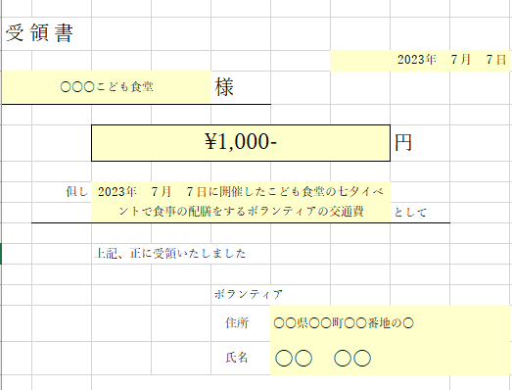 領収書添付欄

